상품제안서
대나무칫솔 4p 세트 제로웨이스트 실속선물[인쇄무료] | 상품코드: F27870

 |  |  |  |  |  |  | 02-412-0044 | www.easy1.co.kr
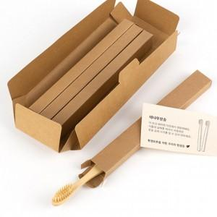

【상세/제작정보】 | 200개미만 1세트당1000원 별도

【인쇄/포장옵션】 | / 포장불가능

【공급단가】 | 수량 | 200~ | 500~ | 1,000~ | 3,000~ | 5,000~
*VAT별도 | 단가 | 3,430원 | 3,380원 | 3,300원 | 3,210원 | 3,160원

【상품 URL】 | https://dev.easy1.co.kr:443/src/goods_detail.php?gdno=27870

